상품제안서
매직린넨 다이어리 32절변형[특허제품] | 상품코드: S28483

 |  |  |  |  |  |  | 02-713-8555 | www.synergygift.co.kr
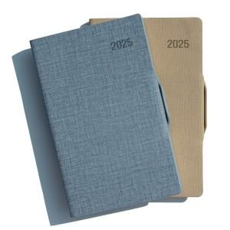 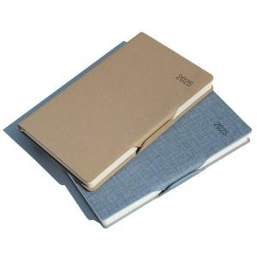

【상세/제작정보】 | <p><span style="font-size: 14pt;">※ 배송비 박스당 5,000원 부가세별도 발생합니다.</span><span style="font-size: 14pt;">​</span></p>

【인쇄/포장옵션】 | 불박, 금박, 은박 / 포장불가능

【공급단가】 | 수량 | 100~ | 200~ | 500~ | 1,000~ | 3,000~
*VAT별도 | 노트식 | 8,000원 | 7,860원 | 7,540원 | 7,350원 | 7,250원

【상품 URL】 | https://www.synergygift.co.kr:443/src/goods_detail.php?gdno=28483

